Cover
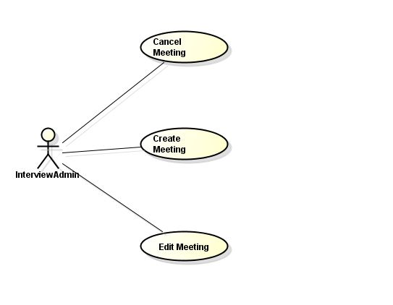
IPM |  |  |  | Module/Sub System |  |  |  |  |  |  |  | Created PIC | Created Date |  | Approved Date
 |  |  |  | Mock Project/Meeting Request |  |  |  |  |  |  |  | NgheTK | 24/04/2017

1. Module/Sub System overview

 | Hỗ trợ tạo/edit/hủy buổi meeting giữa admininterviewer, interviewer và candidate

2. Definitions, Acronyms, and Abbreviations

 |  | No | Abbreviation |  |  | Description
 |  | 1 | MR |  |  | Meeting Request
 |  | 2

3. Activity diagram

Create Meeting
Chọn phòng,Ngày giờ
Chọn Danh Sách Candidate
Nhập nội dung email gửi Candidate

 |  | Start |  |  | Tạo buổi meeting |  |  |  |  |  |  |  |  | End

Chọn Danh Sách Interviewer
Nhập nội dung email gửi Interviewer

Edit Meeting
Chọn buổi Meeting
Nhập nội dung email gửi Candidate

 |  | Start |  |  | Edit buổi meeting |  |  |  |  |  | End

Nhập nội dung email gửi Interviewer

Cancel Meeting
Chọn buổi Meeting
Nhập nội dung email gửi Candidate

 |  | Start |  |  | Cancel buổi meeting |  |  |  |  |  | End

Nhập nội dung email gửi Interviewer

4. UC diagram

 | No | UseCase ID |  |  | Use Case Name |  | Description
 | 1 | UC_PRJ_001 |  |  | Create Meeting |  | Tạo Buổi Meeting
 | 2 | UC_PRJ_002 |  |  | Edit Meeting |  | Edit Meeting
 | 3 | UC_PRJ_003 |  |  | Cancel Meeting |  | Cancel Meeting
 | 4 | UC_PRJ_004
 | 8 | UC_PRJ_008
 |  |  |  |  |  |  |  | nSecurity matrix

 |  |  |  |  |  |  |  |  | UC | InterviewAdmin
 |  |  |  |  |  |  |  |  | Cancel Meeting | x
 |  |  |  |  |  |  |  |  | Create Meeting | x
 |  |  |  |  |  |  |  |  | Edit Meeting | x

